审核结果
文件名称 | 表格名称 | 审查点 | 作业类型 | 审核结果 | 审核依据 | 图片路径 | 图片信息
一级动火安全作业票-错误 | 动火作业安全票 | 动火作业票分为特级、一级或二级。二级动火作业地点为:成品油站站外钢结构平台预制区。一级动火作业场景为:原油站输油泵房行车检修平台。特级动火作业地点为:奎屯分输站出站动火区。 判断动火地点后面的信息与标题的作业票级别是否匹配，不匹配则为不合格。 | 一级动火作业类 | 不合格 | 动火地点为原油站输油泵房行车检修平台，与一级动火作业场景不符。 | /data/doc_review/test_pdf/一级动火安全作业票-错误_1.png | 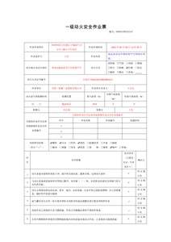
一级吊装作业票-错误 | 作业方案审批表 | 作业分级标准：判定标准为吊物质量m 一级吊装：m>100t 二级吊装：40t≤m≤100t 三级吊装：m<40t. 根据作业分级标准以及实际作业吊装重量判断作业类型这一行的分级是否符合，如果不符合则为不合格 | 一级吊装作业类 | 不合格 | 根据作业分级标准，吊装重量120t属于二级吊装，但表格中作业类型标注为三级吊装，不符合分级标准。 | /data/doc_review/test_pdf/一级吊装作业票-错误_1.png | 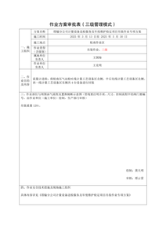
二级动火安全作业票-错误 | 动火作业安全票 | 动火作业票分为特级、一级或二级。二级动火作业地点为:成品油站站外钢结构平台预制区。一级动火作业场景为:原油站输油泵房行车检修平台。特级动火作业地点为:奎屯分输站出站动火区。 判断动火地点后面的信息与标题的作业票级别是否匹配，不匹配则为不合格。 | 二级动火作业类 | 合格 | 动火地点为成品油站站外钢结构平台预制区，符合二级动火作业的要求。 | /data/doc_review/test_pdf/二级动火安全作业票-错误_1.png | 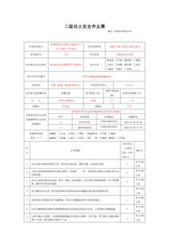
二级吊装作业票-错误 | 作业方案审批表 | 作业分级标准：判定标准为吊物质量m 一级吊装：m>100t 二级吊装：40t≤m≤100t 三级吊装：m<40t. 根据作业分级标准以及实际作业吊装重量判断作业类型这一行的分级是否符合，如果不符合则为不合格 | 二级吊装作业类 | 不合格 | 作业分级标准：吊装重量50t属于二级吊装，但表格中作业类型为二级，未达到一级吊装的标准。 | /data/doc_review/test_pdf/二级吊装作业票-错误_1.png | 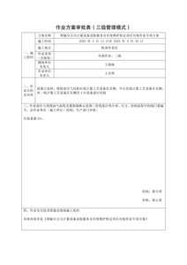
受限空间安全作业票-错误 | 受限空间安全作业票 | 作业票关闭时间，一般为8小时，判断作业票关闭时间这一行中第三列作业单位负责人的签署时间和第五列作业批准人的时间距离作业开始实施时间是否超过规范时间，超过为不合格 | 受限空间类 | 不合格 | 作业票关闭时间，作业单位负责人签署时间为2025年6月17日18时05分，作业批准人签署时间为2025年6月17日19时10分，两者相差不足8小时，不符合规范要求。 | /data/doc_review/test_pdf/受限空间安全作业票-错误_2.png | 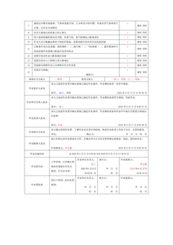
特级动火作业票-错误 | 动火作业安全票 | 动火作业票分为特级、一级或二级。二级动火作业地点为:成品油站站外钢结构平台预制区。一级动火作业场景为:原油站输油泵房行车检修平台。特级动火作业地点为:奎屯分输站出站动火区。 判断动火地点后面的信息与标题的作业票级别是否匹配，不匹配则为不合格。 | 特级动火作业类 | 不合格 | 动火地点为奎屯分输站出站动火区，与特级动火作业地点不符。 | /data/doc_review/test_pdf/特级动火作业票-错误_1.png | 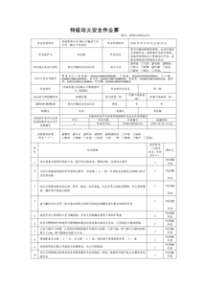
管线打开（盲板抽堵）安全作业票-错误1104 | 管线打开(盲板抽堵)安全作业票 | 管线打开（盲板抽堵）安全作业票有效期为8小时。判断动火作业实施时间这一行中的时间范围否超过规范时间，超过为不合格 | 管线打开(盲板抽堵)类 | 不合格 | 动火作业实施时间自2025年6月16日9时00分至2025年6月16日17时00分止，超过8小时的有效期限制。 | /data/doc_review/test_pdf/管线打开（盲板抽堵）安全作业票-错误1104_2.png | 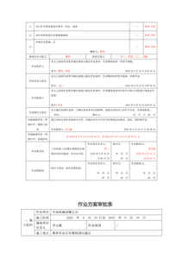
一级动火安全作业票-错误 | 安全技术交底记录 | 动火作业票分为特级、一级或二级。二级动火作业场景为:成品油站站外钢结构平台预制区。一级动火作业场景为:独山子原油站输油泵房行车维护保养及加装平台。特级动火作业场景为:奎屯分输站新增发球简，出站区域动火焊接作业。 判断作业内容后面的信息是否为独山子原油站输油泵房行车维护保养及加装平台，不是则为不合格，说明作业票级别错误 | 一级动火作业类 | 合格 | 作业内容描述明确为独山子原油站输油泵房行车维护保养及加装平台，符合一级动火作业场景要求。 | /data/doc_review/test_pdf/一级动火安全作业票-错误_3.png | 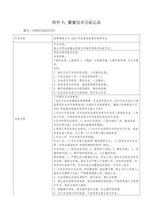
一级吊装作业票-错误 | 吊装安全作业票 | 作业分级标准：判定标准为吊物质量m 一级吊装：m>100t 二级吊装：40t≤m≤100t 三级吊装：m<40t. 根据作业分级标准以及实际作业吊装重量判断吊物质量这一行的分级是否符合，如果不符合则为不合格 | 一级吊装作业类 | 不合格 | 吊物质量为120t，根据作业分级标准，应属于二级吊装，但表格中显示为三级吊装。 | /data/doc_review/test_pdf/一级吊装作业票-错误_6.png | 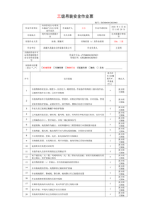
一级高处作业票-错误 | 高处安全作业票 | 高处安全作业票有效期一般为8小时，一级、二级高处安全作业票有效期最长不超过7日。判断作业实施时间这一行中的时间范围否超过规范时间，以及作业票关闭时间这一行中第三列作业单位负责人的签署时间和第五列作业批准人的签署时间范围是否超过规范时间，超过为不合格 | 一二级高处作业类 | 不合格 | 作业实施时间自2025年5月26日11时28分至2025年5月27日17时43分止，超过8小时；作业票关闭时间2025年5月28日17时42分，作业批准人签署时间为2025年5月28日17时43分，均超过规范时间。 | /data/doc_review/test_pdf/一级高处作业票-错误_10.png | 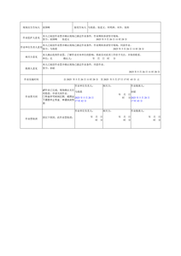
三级高处作业票-错误 | 高处安全作业票 | 高处安全作业票有效期一般为8小时，一级、二级高处安全作业票有效期最长不超过72小时(3日)。判断作业实施时间这一行中的时间范围否超过规范时间，以及作业票关闭时间这一行中第三列作业单位负责人的签署时间和第五列作业批准人的签署时间范围是否超过规范时间，超过为不合格 | 三四级高处作业类 | 不合格 | 作业实施时间自2025年5月26日11时28分至2025年5月27日17时43分止，超过8小时；作业票关闭时间2025年5月27日17时42分，作业批准人签署时间为2025年5月27日17时43分，均超过规范时间。 | /data/doc_review/test_pdf/三级高处作业票-错误_8.png | 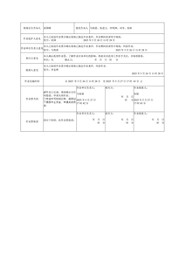
二级吊装作业票-错误 | 吊装安全作业票 | 作业分级标准：判定标准为吊物质量m 一级吊装：m>100t 二级吊装：40t≤m≤100t 三级吊装：m<40t. 根据作业分级标准以及实际作业吊装重量判断吊物质量这一行的分级是否符合，如果不符合则为不合格 | 二级吊装作业类 | 不合格 | 吊物质量为50t，属于二级吊装，但表格中显示为50t、二级，未达到一级吊装的标准（m>100t） | /data/doc_review/test_pdf/二级吊装作业票-错误_7.png | 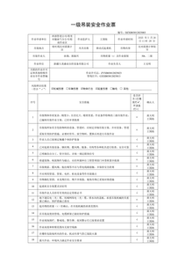
受限空间安全作业票-错误 | 受限空间安全作业票 | 判断作业监护人意见这一行中签字是否为王刚、李四，如果不是则为不合格 | 受限空间类 | 不合格 | 作业监护人意见这一行中签字为赵六、李四，不符合审核点要求的王刚、李四 | /data/doc_review/test_pdf/受限空间安全作业票-错误_2.png
二级高处作业票-错误 | 高处安全作业票 | 高处安全作业票有效期一般为8小时，一级、二级高处安全作业票有效期最长不超过7日。判断作业实施时间这一行中的时间范围否超过规范时间，以及作业票关闭时间这一行中第三列作业单位负责人的签署时间和第五列作业批准人的签署时间范围是否超过规范时间，超过为不合格 | 一二级高处作业类 | 不合格 | 作业实施时间自2025年5月26日11时28分至2025年5月27日17时43分止，超过8小时；作业票关闭时间2025年5月27日17时42分，作业批准人签署时间为2025年5月27日17时43分，均超过规范时间。 | /data/doc_review/test_pdf/二级高处作业票-错误_10.png | 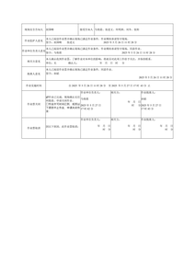
四级高处作业票-错误 | 高处安全作业票 | 高处安全作业票有效期一般为8小时，一级、二级高处安全作业票有效期最长不超过72小时(3日)。判断作业实施时间这一行中的时间范围否超过规范时间，以及作业票关闭时间这一行中第三列作业单位负责人的签署时间和第五列作业批准人的签署时间范围是否超过规范时间，超过为不合格 | 三四级高处作业类 | 不合格 | 作业实施时间自2025年5月26日11时28分至2025年5月27日17时43分止，超过8小时；作业票关闭时间2025年5月27日17时42分，作业批准人签署时间为2025年5月27日17时43分，均超过规范时间。 | /data/doc_review/test_pdf/四级高处作业票-错误_7.png
特级动火作业票-错误 | 安全技术交底记录 | 动火作业票分为特级、一级或二级。二级动火作业场景为:成品油站站外钢结构平台预制区。一级动火作业场景为:独山子原油站输油泵房行车维护保养及加装平台。特级动火作业场景为:奎屯分输站新增发球简，出站区域动火焊接作业。 判断作业名称后面的信息是否为独山子分公司独石化天然气分输支线新增收发球筒项目特级动火，不是则为不合格，说明作业票级别错误 | 特级动火作业类 | 合格 | 作业名称后面的信息描述的是独山子分公司独石化天然气分输支线新增收发球筒项目特级动火，符合特级动火作业的场景要求。 | /data/doc_review/test_pdf/特级动火作业票-错误_3.png | 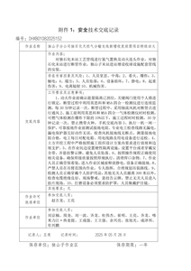
管线打开（盲板抽堵）安全作业票-错误1104 | 管线打开(盲板抽堵)安全作业票 | 管线打开（盲板抽堵）安全作业票有效期为8小时。判断作业票关闭时间这一行中第三列作业单位负责人的签署时间和第五列作业批准人的签署时间范围是否超过规范时间，超过为不合格 | 管线打开(盲板抽堵)类 | 不合格 | 作业票关闭时间这一行中第三列作业单位负责人的签署时间为2025年6月16日15时57分，第五列作业批准人的签署时间为2025年6月16日16时33分，超过了8小时的有效期限制。 | /data/doc_review/test_pdf/管线打开（盲板抽堵）安全作业票-错误1104_2.png
附件7-4：动土安全作业票-错误 | 动土安全作业票 | 作业票关闭时间，一般为8小时，最长不超过七日，判断作业票关闭时间这一行中第三列作业单位负责人的签署时间和第五列作业批准人的签署时间范围是否超过规范时间，超过为不合格 | 动土安全类 | 合格 | 作业票关闭时间从2025年04月14日11时04分至2025年04月23日11时06分，符合不超过七日的规定。 | /data/doc_review/test_pdf/附件7-4：动土安全作业票-错误_3.png | 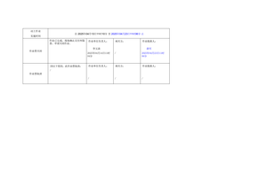
5.4.3.9.2-T-非特殊高风险作业安全作业票（脚手架搭建）-错误 | 安全培训记录人员 | 正确的受训人包括：徐明宗、李玉清、翟文化、吴贵平、冯献伟、吕西宁、吕永齐、王记堂、王建芳、斯菜曼·阿不力孜、阿不来提·阿不都力、艾力帕特尔·依明、吕利、沙地克·艾山、巴拉提尼亚孜·亚森、阿不来克木·阿木力米提、日杰普妮亚孜麦提妮亚孜 判断上述受训人是否都有签名 | 动土安全类 | 不合格 | 受训人签名中缺少徐明宗、李玉清、翟文化、吴贵平、冯献伟、吕西宁、吕永齐、王记堂、王建芳、斯菜曼·阿不力孜、阿不来提·阿不都力、艾力帕特尔·依明、吕利、沙地克·艾山、巴拉提尼亚孜·亚森、阿不来克木·阿木力米提、日杰普妮亚孜麦提妮亚孜等人员的签名 | /data/doc_review/test_pdf/5.4.3.9.2-T-非特殊高风险作业安全作业票（脚手架搭建）-错误_5.png | 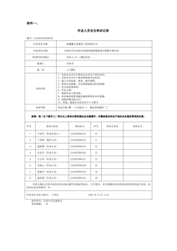
一级高处作业票-错误 | 高处安全作业票 | 判断作业单位监护人这一行后面的签字是否为张进文，如果不是则为不合格 | 一二级高处作业类 | 合格 | 作业单位监护人这一行后面的签字确实是张进文 | /data/doc_review/test_pdf/一级高处作业票-错误_9.png | 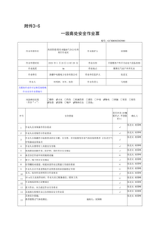
三级高处作业票-错误 | 高处安全作业票 | 判断作业单位监护人这一行后面的签字是否为张进文，如果不是则为不合格 | 三四级高处作业类 | 合格 | 作业单位监护人这一行后面的签字确实是张进文 | /data/doc_review/test_pdf/三级高处作业票-错误_7.png | 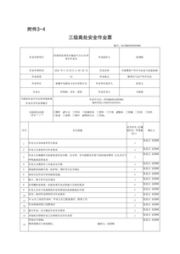
二级高处作业票-错误 | 高处安全作业票 | 判断作业单位监护人这一行后面的签字是否为张进文，如果不是则为不合格 | 一二级高处作业类 | 合格 | 作业单位监护人这一行后面的签字确实是张进文 | /data/doc_review/test_pdf/二级高处作业票-错误_9.png | 
受限空间安全作业票-错误 | 受限空间安全作业票 | 判断作业批准人意见这一行签字是否为李元霸，如果不是则不合格 | 受限空间类 | 合格 | 作业批准人意见这一行签字确实是李元霸 | /data/doc_review/test_pdf/受限空间安全作业票-错误_2.png
四级高处作业票-错误 | 高处安全作业票 | 判断作业单位监护人这一行后面的签字是否为张进文，如果不是则为不合格 | 三四级高处作业类 | 不合格 | 作业单位监护人这一行后面的签字不是张进文 | /data/doc_review/test_pdf/四级高处作业票-错误_6.png | 
管线打开（盲板抽堵）安全作业票-错误1104 | 管线打开(盲板抽堵)安全作业票 | 管线打开(盲板抽堵)安全作业票作业人员为王二、刘刚。判断作业人后面是否写全，不全则为不合格 | 管线打开(盲板抽堵)类 | 合格 | 作业人后面已填写完整，符合审核点要求 | /data/doc_review/test_pdf/管线打开（盲板抽堵）安全作业票-错误1104_1.png | 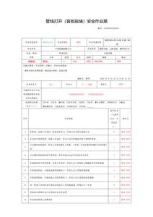
一级动火安全作业票-错误 | 动火作业安全票 | 一级动火安全作业票有效期为8小时。判断作业票关闭时间这一行中第三列作业单位负责人的签署时间和第五列作业批准人的签署时间范围是否超过规范时间，超过为不合格 | 一级动火作业类 | 不合格 | 作业票关闭时间这一行中第三列作业单位负责人的签署时间为2025年05月28日14时33分，第五列作业批准人的签署时间为2025年05月28日14时33分，超过一级动火安全作业票有效期8小时的规定。 | /data/doc_review/test_pdf/一级动火安全作业票-错误_2.png | 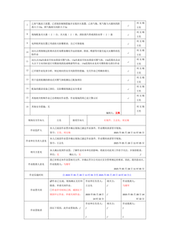
一级吊装作业票-错误 | 吊装安全作业票 | 作业申请单位这一行后的作业监护人是否为王国海，如果不是则为不合格 | 一级吊装作业类 | 不合格 | 作业申请单位这一行后的作业监护人并非王国海，而是王石 | /data/doc_review/test_pdf/一级吊装作业票-错误_6.png
一级高处作业票-错误 | 高处安全作业票 | 判断批准人意见这一行的签字是否为孙韬，如果不是则为不合格 | 一二级高处作业类 | 合格 | 批准人意见这一行的签字确实是孙韬 | /data/doc_review/test_pdf/一级高处作业票-错误_10.png
三级高处作业票-错误 | 高处安全作业票 | 判断批准人意见这一行的签字是否为孙韬，如果不是则为不合格 | 三四级高处作业类 | 合格 | 批准人意见这一行的签字确实是孙韬 | /data/doc_review/test_pdf/三级高处作业票-错误_8.png
二级动火安全作业票-错误 | 动火作业安全票 | 二级动火安全作业票有效期为 72小时（3 日）。判断作业票关闭时间这一行中第三列作业单位负责人的签署时间和第五列作业批准人的签署时间范围是否超过规范时间，超过为不合格 | 二级动火作业类 | 不合格 | 作业票关闭时间这一行中第三列作业单位负责人的签署时间为2025年05月30日10时00分，第五列作业批准人的签署时间为2025年05月30日10时00分，超过了72小时（3日）的有效期。 | /data/doc_review/test_pdf/二级动火安全作业票-错误_2.png | 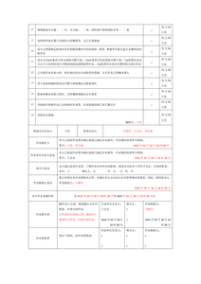
二级吊装作业票-错误 | 吊装安全作业票 | 作业申请单位这一行后的作业监护人是否为王国海，如果不是则为不合格 | 二级吊装作业类 | 合格 | 作业申请单位这一行后的作业监护人确实是王国海 | /data/doc_review/test_pdf/二级吊装作业票-错误_7.png
二级高处作业票-错误 | 高处安全作业票 | 判断批准人意见这一行的签字是否为孙韬，如果不是则为不合格 | 一二级高处作业类 | 合格 | 批准人意见这一行的签字确实是孙韬 | /data/doc_review/test_pdf/二级高处作业票-错误_10.png
四级高处作业票-错误 | 高处安全作业票 | 判断批准人意见这一行的签字是否为孙韬，如果不是则为不合格 | 三四级高处作业类 | 合格 | 批准人意见这一行的签字确实是孙韬 | /data/doc_review/test_pdf/四级高处作业票-错误_7.png
特级动火作业票-错误 | 动火作业安全票 | 特级动火安全作业票有效期为8小时。判断作业票关闭时间这一行中第三列作业单位负责人的签署时间和第五列作业批准人的签署时间范围是否超过规范时间，超过为不合格 | 特级动火作业类 | 不合格 | 作业票关闭时间这一行中第三列作业单位负责人的签署时间为2025年05月27日02时59分，第五列作业批准人的签署时间为2025年05月26日21时24分，超过了特级动火安全作业票有效期为8小时的规定。 | /data/doc_review/test_pdf/特级动火作业票-错误_2.png | 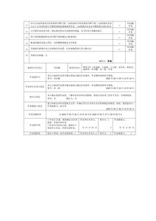
管线打开（盲板抽堵）安全作业票-错误1104 | 管线打开(盲板抽堵)安全作业票 | 管线打开(盲板抽堵)安全作业作业单位安全员(监护):李四，监护人为黎明，监护人一行签字的应为黎明、李四。判断作业监护人一行签字后面是否为上述两个名字，不是则为不合格 | 管线打开(盲板抽堵)类 | 合格 | 作业监护人一行签字后面为黎明、李四，符合审核点要求 | /data/doc_review/test_pdf/管线打开（盲板抽堵）安全作业票-错误1104_2.png
一级动火安全作业票-错误 | 动火作业安全票 | 一级动火作业的监护人员为刘文瑞、王亮。判断作业监护人这一行中作业批准人签字是否为刘文瑞、王亮。如果不是则为不合格 | 一级动火作业类 | 不合格 | 作业监护人这一行中作业批准人签字为马继军，不是刘文瑞、王亮 | /data/doc_review/test_pdf/一级动火安全作业票-错误_2.png
一级吊装作业票-错误 | 吊装安全作业票 | 作业批准人这一行之后的签字是否为王国海，如果不是则为不合格 | 一级吊装作业类 | 不合格 | 作业批准人这一行之后的签字不是王国海，而是邢云雷 | /data/doc_review/test_pdf/一级吊装作业票-错误_7.png | 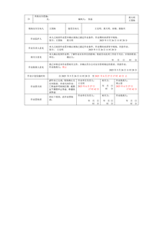
二级动火安全作业票-错误 | 动火作业安全票 | 二级动火作业的监护人员为刘文瑞、王亮。判断作业监护人这一行中作业批准人签字是否为刘文瑞、王亮。如果不是则为不合格 | 二级动火作业类 | 不合格 | 作业监护人这一行中作业批准人签字为马继军，不符合二级动火作业监护人员为刘文瑞、王亮的要求。 | /data/doc_review/test_pdf/二级动火安全作业票-错误_2.png
二级吊装作业票-错误 | 吊装安全作业票 | 作业批准人这一行之后的签字是否为王国海，如果不是则为不合格 | 二级吊装作业类 | 不合格 | 作业批准人这一行之后的签字不是王国海 | /data/doc_review/test_pdf/二级吊装作业票-错误_8.png | 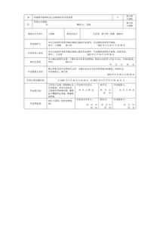
特级动火作业票-错误 | 动火作业安全票 | 特级动火作业票监护人员为刘京楠、齐龙。判断作业监护人这一行中作业批准人签字是否为刘京楠。如果不是则为不合格 | 特级动火作业类 | 不合格 | 作业监护人这一行中作业批准人签字为刘一波，不是刘京楠。 | /data/doc_review/test_pdf/特级动火作业票-错误_2.png
管线打开（盲板抽堵）安全作业票-错误1104 | 管线打开(盲板抽堵)安全作业票 | 管线打开(盲板抽堵)安全作业票的监护人员为李四、黎明。判断确认人一列是否为李四、黎明。如果不是则为不合格 | 管线打开(盲板抽堵)类 | 合格 | 监护人员为李四、黎明，确认人一列也显示为李四、黎明，符合审核点要求。 | /data/doc_review/test_pdf/管线打开（盲板抽堵）安全作业票-错误1104_1.png
附件7-4：动土安全作业票-错误 | 安全技术交底记录 | 正确的接底人员包括：徐明宗、李玉清、翟文化、吴贵平、冯献伟、吕西宁、吕永齐、王记堂、王建芳、斯菜曼·阿不力孜、阿不来提·阿不都力、艾力帕特尔·依明、吕利、沙地克·艾山、巴拉提尼亚孜·亚森、阿不来克木·阿木力米提、日杰普妮亚孜麦提妮亚孜 判断参加接底人员是否以上人员都有参与，没有则为不合格 | 动土安全类 | 合格 | 参加接底人员与审核点中的人员完全一致 | /data/doc_review/test_pdf/附件7-4：动土安全作业票-错误_16.png | 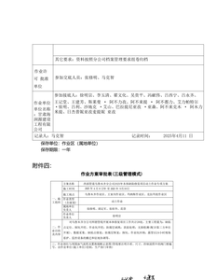
5.4.3.9.2-T-非特殊高风险作业安全作业票（脚手架搭建）-错误 | 作业方案审批表 | 作业区域所在作业区审查意见是否有签字 | 动土安全类 | 合格 | 作业区域所在作业区审查意见有签字 | /data/doc_review/test_pdf/5.4.3.9.2-T-非特殊高风险作业安全作业票（脚手架搭建）-错误_10.png | 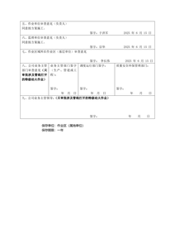
一级动火安全作业票-错误 | 动火作业安全票 | 一级动火作业的监护人员为刘文瑞、王亮。判断确认人一列是否为刘文瑞、王亮。如果不是则为不合格 | 一级动火作业类 | 合格 | 确认人一列显示为刘文瑞、王亮，符合一级动火作业监护人员的要求。 | /data/doc_review/test_pdf/一级动火安全作业票-错误_1.png
一级高处作业票-错误 | 作业方案审批表 | 作业区域所在作业区审查意见是否有签字，若没有则为不合格 | 一二级高处作业类 | 合格 | 作业区域所在作业区审查意见有签字 | /data/doc_review/test_pdf/一级高处作业票-错误_2.png | 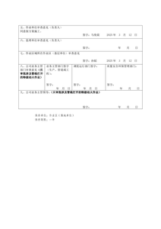
二级动火安全作业票-错误 | 动火作业安全票 | 二级动火作业的监护人员为刘文瑞、王亮。判断确认人一列是否为刘文瑞、王亮。如果不是则为不合格 | 二级动火作业类 | 合格 | 确认人一列显示为刘文瑞、王亮，符合二级动火作业监护人员的要求 | /data/doc_review/test_pdf/二级动火安全作业票-错误_1.png
二级高处作业票-错误 | 作业方案审批表 | 作业区域所在作业区审查意见是否有签字，若没有则为不合格 | 一二级高处作业类 | 合格 | 作业区域所在作业区审查意见有签字 | /data/doc_review/test_pdf/二级高处作业票-错误_2.png
四级高处作业票-错误 | 作业方案审批表 | 作业区域所在作业区审查意见是否有签字，若没有则为不合格 | 三四级高处作业类 | 不合格 | 作业区域所在作业区审查意见没有签字 | /data/doc_review/test_pdf/四级高处作业票-错误_2.png | 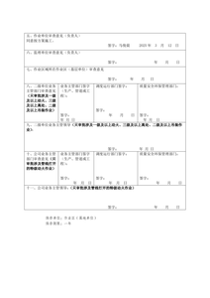
特级动火作业票-错误 | 动火作业安全票 | 特级动火作业票监护人员为刘京楠、齐龙。判断确认人一列是否为刘京楠、齐龙。如果不是则为不合格 | 特级动火作业类 | 合格 | 确认人一列显示为刘京楠/齐龙，符合监护人员为刘京楠、齐龙的要求。 | /data/doc_review/test_pdf/特级动火作业票-错误_1.png
附件7-4：动土安全作业票-错误 | 作业方案审批表 | 作业区域所在作业区审查意见是否有签字 | 动土安全类 | 合格 | 作业区域所在作业区审查意见有签字 | /data/doc_review/test_pdf/附件7-4：动土安全作业票-错误_18.png | 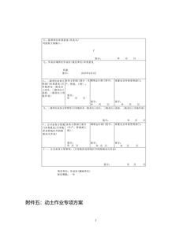
一级动火安全作业票-错误 | 动火作业安全票 | 一级动火作业的作业批准人为马继军。判断作业批准人意见一行中的作业批准人是否为马继军，不是则为不合格 | 一级动火作业类 | 合格 | 作业批准人意见一行中的作业批准人为马继军 | /data/doc_review/test_pdf/一级动火安全作业票-错误_2.png
一级吊装作业票-错误 | 作业方案审批表 | 作业区域所在作业区审查意见是否有签字，若没有则为不合格 | 一级吊装作业类 | 合格 | 作业区域所在作业区审查意见有签字 | /data/doc_review/test_pdf/一级吊装作业票-错误_2.png | 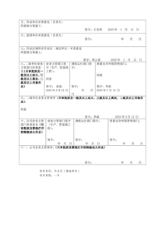
二级动火安全作业票-错误 | 动火作业安全票 | 二级动火作业的作业批准人为马继军。判断作业批准人意见一行中的作业批准人是否为马继军，不是则为不合格 | 二级动火作业类 | 合格 | 作业批准人意见一行中的作业批准人确实是马继军 | /data/doc_review/test_pdf/二级动火安全作业票-错误_2.png
二级吊装作业票-错误 | 作业方案审批表 | 作业区域所在作业区审查意见是否有签字，若没有则为不合格 | 二级吊装作业类 | 合格 | 作业区域所在作业区审查意见有签字 | /data/doc_review/test_pdf/二级吊装作业票-错误_2.png | 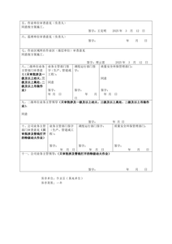
特级动火作业票-错误 | 动火作业安全票 | 特级动火作业票的批准人为赵吉龙。判断作业批准人意见一行中的作业批准人是否为赵吉龙，不是则为不合格 | 特级动火作业类 | 合格 | 作业批准人意见一行中的作业批准人确实是赵吉龙 | /data/doc_review/test_pdf/特级动火作业票-错误_2.png
管线打开（盲板抽堵）安全作业票-错误1104 | 管线打开(盲板抽堵)安全作业票 | 管线打开(盲板抽堵)安全作业票的作业批准人为李元霸。判断作业票关闭一行中的作业批准人签字是否为李元霸。不是则为不合格 | 管线打开(盲板抽堵)类 | 合格 | 作业票关闭一行中的作业批准人签字为李元霸，符合管线打开(盲板抽堵)安全作业票的作业批准人为李元霸的要求。 | /data/doc_review/test_pdf/管线打开（盲板抽堵）安全作业票-错误1104_2.png
一级动火安全作业票-错误 | 动火作业安全票 | 一级动火作业的作业批准人为马继军。判断作业票关闭一行中的作业批准人签字是否为马继军。不是则为不合格 | 一级动火作业类 | 合格 | 作业票关闭一行中的作业批准人签字为马继军，符合一级动火作业的作业批准人为马继军的要求。 | /data/doc_review/test_pdf/一级动火安全作业票-错误_2.png
一级高处作业票-错误 | 安全技术交底记录 | 正确的接受交底人员包括：张进文、何明洲、马俊晨、张阳、刘冬。参加交底人员包括：张延堂、娄斌、李波、屈国峰、孙韬、常莎莎 判断参加接底人员与接受交底人员是否以上人员都有参与，没有则为不合格 | 一二级高处作业类 | 合格 | 参加交底人员与接受交底人员均包含张进文、何明洲、马俊晨、张阳、刘冬，符合审核点要求。 | /data/doc_review/test_pdf/一级高处作业票-错误_7.png | 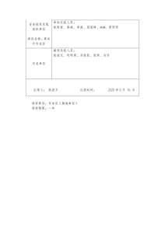
三级高处作业票-错误 | 安全技术交底记录 | 正确的接受交底人员包括：张进文、何明洲、马俊晨、张阳、刘冬。参加交底人员包括：张延堂、娄斌、李波、屈国峰、孙韬、常莎莎 判断参加接底人员与接受交底人员是否以上人员都有参与，没有则为不合格 | 三四级高处作业类 | 不合格 | 参加交底人员与接受交底人员名单不完全一致，缺少刘冬，多出常莎莎 | /data/doc_review/test_pdf/三级高处作业票-错误_5.png | 
二级动火安全作业票-错误 | 动火作业安全票 | 二级动火作业的作业批准人为马继军。判断作业票关闭一行中的作业批准人签字是否为马继军。不是则为不合格 | 二级动火作业类 | 合格 | 作业票关闭一行中的作业批准人签字为马继军，符合二级动火作业的作业批准人为马继军的要求。 | /data/doc_review/test_pdf/二级动火安全作业票-错误_2.png
二级高处作业票-错误 | 安全技术交底记录 | 正确的接受交底人员包括：张进文、何明洲、马俊晨、张阳、刘冬。参加交底人员包括：张延堂、娄斌、李波、屈国峰、孙韬、常莎莎 判断参加接底人员与接受交底人员是否以上人员都有参与，没有则为不合格 | 一二级高处作业类 | 合格 | 参加交底人员与接受交底人员均包含张进文、何明洲、马俊晨、张阳、刘冬，符合审核点要求。 | /data/doc_review/test_pdf/二级高处作业票-错误_7.png
四级高处作业票-错误 | 安全技术交底记录 | 正确的接受交底人员包括：张进文、何明洲、马俊晨、张阳、刘冬。参加交底人员包括：张延堂、娄斌、李波、屈国峰、孙韬、常莎莎 判断参加接底人员与接受交底人员是否以上人员都有参与，没有则为不合格 | 三四级高处作业类 | 合格 | 参加交底人员与接受交底人员均包含张进文、何明洲、马俊晨、张阳、刘冬，符合审核点要求。 | /data/doc_review/test_pdf/四级高处作业票-错误_4.png
特级动火作业票-错误 | 动火作业安全票 | 特级动火作业票的批准人为赵吉龙。判断作业票关闭一行中的作业批准人签字是否为赵吉龙。不是则为不合格 | 特级动火作业类 | 合格 | 作业票关闭一行中的作业批准人签字为赵吉龙 | /data/doc_review/test_pdf/特级动火作业票-错误_2.png
附件7-4：动土安全作业票-错误 | 动土安全作业票 | 判断动土作业批准人意见这一行中作业批准人签字是否为张修明，如果不是则为不合格 | 动土安全类 | 不合格 | 动土作业批准人意见这一行中作业批准人签字为薛军，不是张修明 | /data/doc_review/test_pdf/附件7-4：动土安全作业票-错误_2.png | 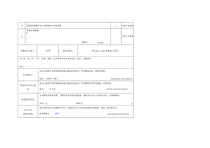
一级动火安全作业票-错误 | 气体检测记录 | 气体检测时间在正式作业前30分钟内进行，动火期间连续进行气体监测，每半小时记录一次，中断超过30min应重新进行气体检测。判断时间一列的间隔时间是否超过30min，超过30min为不合格 | 一级动火作业类 | 不合格 | 气体检测时间间隔超过30分钟，不符合动火期间每半小时记录一次的要求 | /data/doc_review/test_pdf/一级动火安全作业票-错误_7.png | 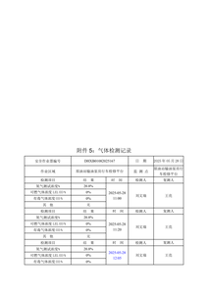
二级动火安全作业票-错误 | 气体检测记录 | 气体检测时间在正式作业前30分钟内进行，动火期间连续进行气体监测，每半小时记录一次，中断超过30min应重新进行气体检测。判断时间一列的间隔时间是否超过30min，超过30min为不合格 | 二级动火作业类 | 不合格 | 气体检测时间间隔超过30分钟，不符合动火期间每半小时记录一次的要求 | /data/doc_review/test_pdf/二级动火安全作业票-错误_9.png | 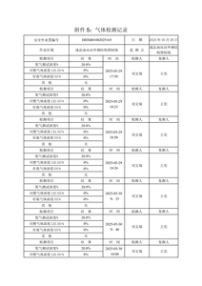
特级动火作业票-错误 | 气体检测记录 | 气体检测时间在正式作业前30分钟内进行，动火期间连续进行气体监测，每半小时记录一次，中断超过30min应重新进行气体检测。判断时间一列的间隔时间是否超过30min，超过30min为不合格 | 特级动火作业类 | 不合格 | 气体检测时间间隔超过30分钟，不符合动火期间每半小时记录一次的要求 | /data/doc_review/test_pdf/特级动火作业票-错误_11.png | 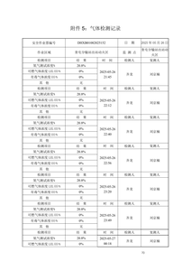
管线打开（盲板抽堵）安全作业票-错误1104 | 作业方案审批表 | 管线打开(盲板抽堵)安全作业票单位负责人为张三。判断作业单位审查意见一行张三是否签字同意，没有则为不合格 | 管线打开(盲板抽堵)类 | 不合格 | 作业单位审查意见一行未见张三签字同意 | /data/doc_review/test_pdf/管线打开（盲板抽堵）安全作业票-错误1104_3.png | 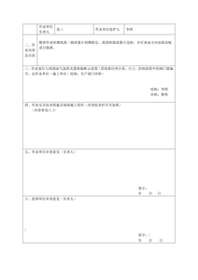
附件7-4：动土安全作业票-错误 | 动土安全作业票 | 判断作业票关闭这一行中作业批准人签字是否为张修明，如果不是则为不合格 | 动土安全类 | 不合格 | 作业票关闭这一行中作业批准人签字为薛军，不是张修明 | /data/doc_review/test_pdf/附件7-4：动土安全作业票-错误_2.png
一级高处作业票-错误 | 作业人员安全教育记录 | 正确的受训人包括：：马俊晨、何明洲、张进文、张阳、刘冬 判断以上受训人是否都有签名，如果有缺失则为不合格 | 一二级高处作业类 | 合格 | 受训人签名齐全，符合审核点要求 | /data/doc_review/test_pdf/一级高处作业票-错误_8.png | 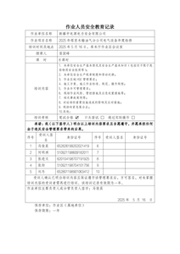
三级高处作业票-错误 | 作业人员安全教育记录 | 正确的受训人包括：：马俊晨、何明洲、张进文、张阳、刘冬 判断以上受训人是否都有签名，如果有缺失则为不合格 | 三四级高处作业类 | 合格 | 受训人签名齐全，符合审核点要求 | /data/doc_review/test_pdf/三级高处作业票-错误_6.png
二级高处作业票-错误 | 作业人员安全教育记录 | 正确的受训人包括：：马俊晨、何明洲、张进文、张阳、刘冬 判断以上受训人是否都有签名，如果有缺失则为不合格 | 一二级高处作业类 | 合格 | 受训人签名齐全，符合审核点要求 | /data/doc_review/test_pdf/二级高处作业票-错误_8.png
管线打开（盲板抽堵）安全作业票-错误1104 | 作业方案审批表 | 管线打开(盲板抽堵)安全作业票批准人为李元霸。判断作业审批人后李元霸是否签字同意，没有则为不合格 | 管线打开(盲板抽堵)类 | 不合格 | 作业审批人后李元霸未签字同意 | /data/doc_review/test_pdf/管线打开（盲板抽堵）安全作业票-错误1104_4.png | 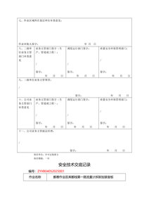
二级动火安全作业票-错误 | 作业方案审批表 | 作业方案审批表需要有人进行签字。判断作业单位审查意见、监理单位审查意见、作业区域所在作业区审查意见这一栏是否有人签字，存有未签字的情况则为不合格 | 二级动火作业类 | 合格 | 作业单位审查意见、监理单位审查意见、作业区域所在作业区审查意见均有人签字 | /data/doc_review/test_pdf/二级动火安全作业票-错误_7.png | 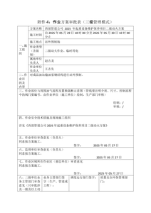
特级动火作业票-错误 | 作业方案审批表 | 作业方案审批表需要有人进行签字。判断作业单位审查意见、监理单位审查意见、作业区域所在作业区审查意见这一栏是否有人签字，存有未签字的情况则为不合格 | 特级动火作业类 | 合格 | 作业单位审查意见、监理单位审查意见、作业区域所在作业区审查意见均有人签字 | /data/doc_review/test_pdf/特级动火作业票-错误_9.png | 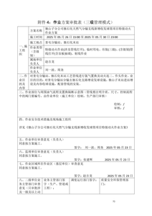
一级高处作业票-错误 | 高处安全作业票 | 判断风险辨识结果这一行中是否给火灾、触电、坠落、落伍、物体打击都有打钩，若没有则为不合格 | 一二级高处作业类 | 不合格 | 风险辨识结果一行中未给火灾、触电、坠落、落物、物体打击打钩 | /data/doc_review/test_pdf/一级高处作业票-错误_9.png
三级高处作业票-错误 | 高处安全作业票 | 判断风险辨识结果这一行中是否给火灾、触电、坠落、落伍、物体打击都有打钩，若没有则为不合格 | 三四级高处作业类 | 合格 | 风险辨识结果一行中，火灾、触电、坠落、落物、物体打击均被标记为√，符合要求 | /data/doc_review/test_pdf/三级高处作业票-错误_7.png
二级高处作业票-错误 | 高处安全作业票 | 判断风险辨识结果这一行中是否给火灾、触电、坠落、落伍、物体打击都有打钩，若没有则为不合格 | 一二级高处作业类 | 不合格 | 风险辨识结果一行中未给火灾、触电、坠落、落物、物体打击都有打钩 | /data/doc_review/test_pdf/二级高处作业票-错误_9.png
四级高处作业票-错误 | 高处安全作业票 | 判断风险辨识结果这一行中是否给火灾、触电、坠落、落伍、物体打击都有打钩，若没有则为不合格 | 三四级高处作业类 | 不合格 | 风险辨识结果一行中未给火灾、触电、坠落、落物、物体打击都有打钩 | /data/doc_review/test_pdf/四级高处作业票-错误_6.png
特级动火作业票-错误 | 作业方案审批表 | 作业方案审批表需要有人进行签字。判断二级单位业务主管部门审查意见、二级单位业务主管领导这一栏是否有人签字，存有未签字的情况则为不合格 | 特级动火作业类 | 不合格 | 二级单位业务主管部门审查意见、二级单位业务主管领导这一栏未见签字 | /data/doc_review/test_pdf/特级动火作业票-错误_10.png | 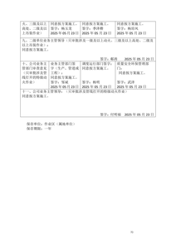
附件7-4：动土安全作业票-错误 | 动土安全作业票 | 判断关联的作业许可证和其他特珠作业安全票编号下方是否关联许可作业票证，如果没有为不合格 | 动土安全类 | 不合格 | 关联的作业许可证和其他特殊作业安全作业票编号下方没有关联许可作业票证 | /data/doc_review/test_pdf/附件7-4：动土安全作业票-错误_1.png | 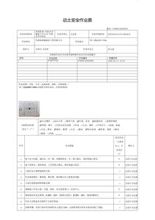
一级吊装作业票-错误 | 吊装安全作业票 | 判断风险辨识结果这一行中是否给机械伤害、物体打击、起重伤害都有打钩，若没有则为不合格 | 一级吊装作业类 | 不合格 | 风险辨识结果一行中未给机械伤害、物体打击、起重伤害都有打钩 | /data/doc_review/test_pdf/一级吊装作业票-错误_6.png
一级高处作业票-错误 | 高处安全作业票 | 判断关联的作业许可证和其他特珠作业安全票编号这一行是否填写关联许可作业票证，如果没有为不合格 | 一二级高处作业类 | 不合格 | 关联的作业许可证和其他特殊作业安全作业票编号这一行未填写关联许可作业票证 | /data/doc_review/test_pdf/一级高处作业票-错误_9.png
三级高处作业票-错误 | 高处安全作业票 | 判断关联的作业许可证和其他特珠作业安全票编号这一行是否填写关联许可作业票证，如果没有为不合格 | 三四级高处作业类 | 合格 | 关联的作业许可证和其他特殊作业安全作业票编号这一行已填写了作业许可证号和临时用电编号，符合要求 | /data/doc_review/test_pdf/三级高处作业票-错误_7.png
二级吊装作业票-错误 | 吊装安全作业票 | 判断风险辨识结果这一行中是否给机械伤害、物体打击、起重伤害都有打钩，若没有则为不合格 | 二级吊装作业类 | 不合格 | 风险辨识结果一行中未给机械伤害、物体打击、起重伤害都打钩 | /data/doc_review/test_pdf/二级吊装作业票-错误_7.png
二级高处作业票-错误 | 高处安全作业票 | 判断关联的作业许可证和其他特珠作业安全票编号这一行是否填写关联许可作业票证，如果没有为不合格 | 一二级高处作业类 | 合格 | 关联的作业许可证和其他特殊作业安全作业票编号这一行已填写了作业许可证号和临时用电编号 | /data/doc_review/test_pdf/二级高处作业票-错误_9.png
四级高处作业票-错误 | 高处安全作业票 | 判断关联的作业许可证和其他特珠作业安全票编号这一行是否填写关联许可作业票证，如果没有为不合格 | 三四级高处作业类 | 合格 | 关联的作业许可证和其他特殊作业安全作业票编号这一行已填写了作业许可证号和临时用电编号，符合要求 | /data/doc_review/test_pdf/四级高处作业票-错误_6.png
一级动火安全作业票-错误 | 安全交底技术记录 | 一级动火安全作业票参加接地人员为石旭升、王志先、刘文瑞。判断作业许可批准单位一行参加接底人员是否以上人员都有参与，没有则为不合格 | 一级动火作业类 | 不合格 | 一级动火安全作业票参加接地人员为石旭升、王志先、刘文瑞，而作业许可批准单位一行参加接底人员只有石旭升、王志先，缺少刘文瑞 | /data/doc_review/test_pdf/一级动火安全作业票-错误_4.png | 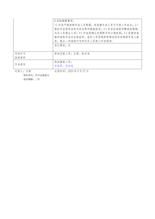
特级动火作业票-错误 | 安全技术交底记录 | 特级动火安全作业票参加接地人员为刘京楠、周尧、刘一波、齐龙、杜伟杰、崔明、王亮、齐龙、喀米力江·热麦提、王成强、王立强、余兴亮、张旭光、成泽邦、 牟兴鹏。判断作业单位一行参加交底人员是否以上人员都有参与，没有则为不合格 | 特级动火作业类 | 合格 | 作业单位一行参加交底人员与特级动火安全作业票参加接地人员一致，均包括刘京楠、周尧、刘一波、齐龙、杜伟杰、崔明、王亮、齐龙、喀米力江·热麦提、王成强、王立强、余兴亮、张旭光、成泽邦、牟兴鹏。 | /data/doc_review/test_pdf/特级动火作业票-错误_3.png
附件7-4：动土安全作业票-错误 | 作业安全分析表 | 动土作业第三列坍塌、掩埋的风险标识的上一行是否缺少人员坠落风险标识 | 动土安全类 | 合格 | 动土作业第三列坍塌、掩埋的风险标识的上一行确实缺少人员坠落风险标识 | /data/doc_review/test_pdf/附件7-4：动土安全作业票-错误_8.png | 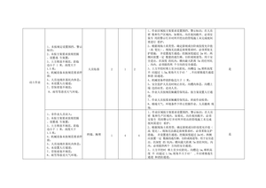
一级动火安全作业票-错误 | 安全交底技术记录 | 一级动火安全作业票参加交底人员为王亮、赵吉龙。判断作业许可批准单位一行参加交底人员是否以上人员都有参与，没有则为不合格 | 一级动火作业类 | 合格 | 作业许可批准单位一行参加交底人员为王亮、赵吉龙，符合一级动火安全作业票参加交底人员的要求。 | /data/doc_review/test_pdf/一级动火安全作业票-错误_4.png
管线打开（盲板抽堵）安全作业票-错误1104 | 作业人员安全培训记录 | 所有作业人员都应该参加人员入场培训记录，正确的受训人包括张三、李四、王二和刘刚。判断上述受训人是否都有签名 | 管线打开(盲板抽堵)类 | 不合格 | 受训人签名中缺少刘刚的签名 | /data/doc_review/test_pdf/管线打开（盲板抽堵）安全作业票-错误1104_7.png | 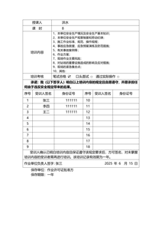
5.4.3.9.2-T-非特殊高风险作业安全作业票（脚手架搭建）-错误 | 安全技术交底记录 | 动火作业票分为特级、一级或二级。二级动火作业场景为:成品油站站外钢结构平台预制区。一级动火作业场景为:独山子原油站输油泵房行车维护保养及加装平台。特级动火作业场景为:奎屯分输站新增发球简，出站区域动火焊接作业。 判断作业内容后面的信息是否为独山子原油站输油泵房行车维护保养及加装平台，不是则为不合格，说明作业票级别错误 | 一级动火作业类 | 不合格 | 作业内容描述为'乌鲁木齐分站综合设备间粉刷墙面真石漆脚手架作业'，不符合一级动火作业场景要求。 | /data/doc_review/test_pdf/5.4.3.9.2-T-非特殊高风险作业安全作业票（脚手架搭建）-错误_7.png | 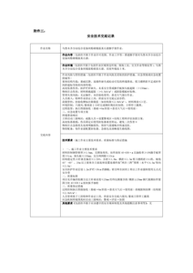
5.4.3.9.2-T-非特殊高风险作业安全作业票（射线）-错误 | 安全技术交底记录 | 动火作业票分为特级、一级或二级。二级动火作业场景为:成品油站站外钢结构平台预制区。一级动火作业场景为:独山子原油站输油泵房行车维护保养及加装平台。特级动火作业场景为:奎屯分输站新增发球简，出站区域动火焊接作业。 判断作业内容后面的信息是否为独山子原油站输油泵房行车维护保养及加装平台，不是则为不合格，说明作业票级别错误 | 一级动火作业类 | 不合格 | 作业内容描述的是乌鲁木齐分站检定厂房东侧过路埋地管线焊缝进行X射线检测，不符合一级动火作业场景要求。 | /data/doc_review/test_pdf/5.4.3.9.2-T-非特殊高风险作业安全作业票（射线）-错误_7.png | 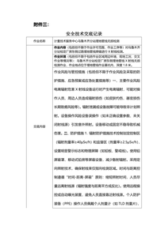
一级吊装作业票-错误 | 液压移动式起重机外观检查表 | 检查结果这一列应该都在合格中打钩，否则为不合格 | 一级吊装作业类 | 不合格 | 检查结果这一列中存在不合格项 | /data/doc_review/test_pdf/一级吊装作业票-错误_8.png | 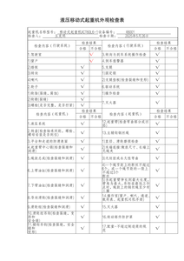
二级动火安全作业票-错误 | 人员入场培训记录 | 所有作业人员都应该参加人员入场培训记录，正确的受训人包括王志先、刘文瑞和石旭升。判断上述受训人是否都有签名 | 二级动火作业类 | 不合格 | 受训人名单中缺少石旭升的签名 | /data/doc_review/test_pdf/二级动火安全作业票-错误_4.png | 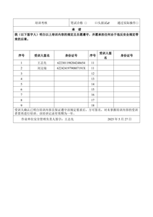
二级吊装作业票-错误 | 液压移动式起重机外观检查表 | 检查结果这一列应该都在合格中打钩，否则为不合格 | 二级吊装作业类 | 不合格 | 检查结果这一列中存在多个不合格项，如'轮胎(裂缝,腐蚀)'、'轮毂(裂缝)'等未在合格中打钩 | /data/doc_review/test_pdf/二级吊装作业票-错误_9.png | 
一级动火安全作业票-错误 | 人员入场培训记录 | 所有作业人员都应该参加人员入场培训记录，正确的受训人包括王志先、刘文瑞和石旭升。判断上述受训人是否都有签名 | 一级动火作业类 | 合格 | 所有作业人员王志先、刘文瑞和石旭升均在表格中签有名字 | /data/doc_review/test_pdf/一级动火安全作业票-错误_5.png | 
一级高处作业票-错误 | 高处安全作业票 | 高处安全作业票有效期一般为8小时，一级、二级高处安全作业票有效期最长不超过7日。判断作业实施时间这一行中的时间范围否超过规范时间，以及作业票关闭时间这一行中第三列作业单位负责人的签署时间和第五列作业批准人的签署时间范围是否超过规范时间与作业结束时间，超过为不合格 | 一二级高处作业类 | 不合格 | 作业实施时间自2025年5月26日11时28分至2025年5月27日17时43分止，超过8小时；作业票关闭时间2025年5月28日17时42分，作业批准人签署时间为2025年5月28日17时43分，均超过规范时间。 | /data/doc_review/test_pdf/一级高处作业票-错误_10.png
三级高处作业票-错误 | 高处安全作业票 | 高处安全作业票有效期一般为8小时，一级、二级高处安全作业票有效期最长不超过72小时(3日)。判断作业实施时间这一行中的时间范围否超过规范时间，以及作业票关闭时间这一行中第三列作业单位负责人的签署时间和第五列作业批准人的签署时间范围是否超过规范时间与作业结束时间，超过为不合格 | 三四级高处作业类 | 合格 | 作业实施时间为2025年5月26日11时28分至2025年5月27日17时43分止，未超过8小时；作业票关闭时间为2025年5月27日17时42分，作业批准人为2025年5月27日17时43分，均在作业结束时间内。 | /data/doc_review/test_pdf/三级高处作业票-错误_8.png
二级高处作业票-错误 | 高处安全作业票 | 高处安全作业票有效期一般为8小时，一级、二级高处安全作业票有效期最长不超过7日。判断作业实施时间这一行中的时间范围否超过规范时间，以及作业票关闭时间这一行中第三列作业单位负责人的签署时间和第五列作业批准人的签署时间范围是否超过规范时间与作业结束时间，超过为不合格 | 一二级高处作业类 | 合格 | 作业实施时间为2025年5月26日11时28分至2025年5月27日17时43分止，未超过8小时；作业票关闭时间为2025年5月27日17时42分，作业批准人为2025年5月27日17时43分，均未超过作业结束时间。 | /data/doc_review/test_pdf/二级高处作业票-错误_10.png
四级高处作业票-错误 | 高处安全作业票 | 高处安全作业票有效期一般为8小时，一级、二级高处安全作业票有效期最长不超过72小时(3日)。判断作业实施时间这一行中的时间范围否超过规范时间，以及作业票关闭时间这一行中第三列作业单位负责人的签署时间和第五列作业批准人的签署时间范围是否超过规范时间与作业结束时间，超过为不合格 | 三四级高处作业类 | 不合格 | 作业实施时间自2025年5月26日11时28分至2025年5月27日17时43分止，超过高处安全作业票有效期一般为8小时的规定；作业票关闭时间2025年5月27日17时42分，作业批准人签署时间为2025年5月27日17时43分，均超过作业结束时间 | /data/doc_review/test_pdf/四级高处作业票-错误_7.png
管线打开（盲板抽堵）安全作业票-错误1104 | 管线打开(盲板抽堵)安全作业票 | 管线打开(盲板抽堵)安全作业票的风险为中毒、窒息、灼烫、烫伤、火灾爆炸、物体打击、触电、机械伤害。判断风险辨识结果一行上述提到的风险是否都有打√ | 管线打开(盲板抽堵)类 | 合格 | 风险辨识结果一行中所有提到的风险（中毒、窒息、灼烫、烫伤、火灾爆炸、物体打击、触电、机械伤害）都有打√ | /data/doc_review/test_pdf/管线打开（盲板抽堵）安全作业票-错误1104_1.png
一级吊装作业票-错误 | 吊装安全作业票 | 判断作业票关闭时间这一行中第三列作业单位负责人的签署时间和第五列作业批准人是否填写，未填写则为不合格。 | 一级吊装作业类 | 合格 | 作业票关闭时间这一行中第三列作业单位负责人已签署时间为2025年6月27日17时42分，第五列作业批准人已签署时间为2025年6月27日17时42分，符合要求。 | /data/doc_review/test_pdf/一级吊装作业票-错误_7.png
二级动火安全作业票-错误 | 工作前安全分析表 | 判断第三列人员受伤后是否有火灾、爆炸或触电的后果影响，都没有则为不合格 | 二级动火作业类 | 不合格 | 第三列人员受伤后没有火灾、爆炸或触电的后果影响 | /data/doc_review/test_pdf/二级动火安全作业票-错误_5.png | 
二级吊装作业票-错误 | 吊装安全作业票 | 判断作业票关闭时间这一行中第三列作业单位负责人的签署时间和第五列作业批准人是否填写，未填写则为不合格。 | 二级吊装作业类 | 不合格 | 作业票关闭时间这一行中第三列作业单位负责人的签署时间和第五列作业批准人未填写 | /data/doc_review/test_pdf/二级吊装作业票-错误_8.png
管线打开（盲板抽堵）安全作业票-错误1104 | 管线打开(盲板抽堵)安全作业票 | 管线打开(盲板抽堵)安全作业票应该关联ZYXB04052025001、SXXB04052025001。判断关联的作业许可证一行中以上编号是否都有关联 | 管线打开(盲板抽堵)类 | 合格 | 关联的作业许可证和其他特殊作业安全作业票编号已包含ZYXB04052025001和SXXB04052025001 | /data/doc_review/test_pdf/管线打开（盲板抽堵）安全作业票-错误1104_1.png
二级动火安全作业票-错误 | 动火安全作业票 | 二级动火安全作业票应该关联作业许可证、临时用电作业。判断作业名称一列以上作业名称是否都有关联。 | 二级动火作业类 | 合格 | 作业名称一列中包含作业许可证和临时用电作业，符合关联作业许可证和其他特殊作业安全作业票编号的要求 | /data/doc_review/test_pdf/二级动火安全作业票-错误_1.png
特级动火作业票-错误 | 工作前安全分析表 | 判断工作步骤一列能量隔离、锁定步骤后是否有火氮气置换、氮气 置换空气步骤，没有则为不合格 | 特级动火作业类 | 不合格 | 工作步骤一列能量隔离、锁定步骤后没有火氮气置换、氮气置换空气步骤 | /data/doc_review/test_pdf/特级动火作业票-错误_5.png | 
管线打开（盲板抽堵）安全作业票-错误1104 | 管线打开(盲板抽堵)安全作业票 | 管线打开(盲板抽堵)安全作业结束后作业单位负责人刘张三与作业批准人李元霸应当签字关闭作业票。判断作业票关闭一行，是否有对应的人签字关闭作业票，没有则为不合格 | 管线打开(盲板抽堵)类 | 合格 | 作业票关闭一行，作业单位负责人张三与作业批准人李元霸均已签字关闭作业票 | /data/doc_review/test_pdf/管线打开（盲板抽堵）安全作业票-错误1104_2.png
一级动火安全作业票-错误 | 动火安全作业票 | 一级动火安全作业票应该关联作业许可证、临时用电作业、二级高处作业。判断作业名称一列以上作业名称是否都有关联。 | 一级动火作业类 | 不合格 | 作业名称一列中未包含作业许可证、临时用电作业、二级高处作业等关联作业名称。 | /data/doc_review/test_pdf/一级动火安全作业票-错误_1.png
二级动火安全作业票-错误 | 动火安全作业票 | 二级动火安全票作业结束后单位负责人王志先与作业批准人马继军应当签字关闭作业票。判断作业票关闭一行，是否有对应的人签字关闭作业票，没有则为不合格 | 二级动火作业类 | 合格 | 作业票关闭一行，王志先与马继军均已签字关闭作业票 | /data/doc_review/test_pdf/二级动火安全作业票-错误_2.png
特级动火作业票-错误 | 动火安全作业票 | 特级动火安全作业票应该关联作业许可证、特级动火作业(涉及 管线打开)。判断作业名称一列以上作业名称是否都有关联。 | 特级动火作业类 | 合格 | 作业名称一列中包含'作业许可证'，符合特级动火安全作业票应关联作业许可证的要求。 | /data/doc_review/test_pdf/特级动火作业票-错误_1.png
一级动火安全作业票-错误 | 动火安全作业票 | 一级动火安全票作业结束后单位负责人王志先与作业批准人马继军应当签字关闭作业票。判断作业票关闭一行，是否有对应的人签字关闭作业票，没有则为不合格 | 一级动火作业类 | 合格 | 作业票关闭一行，王志先与马继军均已签字关闭作业票 | /data/doc_review/test_pdf/一级动火安全作业票-错误_2.png
特级动火作业票-错误 | 动火安全作业票 | 特级动火安全票作业结束后单位负责人刘一波与作业批准人赵吉龙应当签字关闭作业票。判断作业票关闭一行，是否有对应的人签字关闭作业票，没有则为不合格 | 特级动火作业类 | 不合格 | 作业票关闭一行，未见刘一波与赵吉龙签字关闭作业票 | /data/doc_review/test_pdf/特级动火作业票-错误_2.png
5.4.3.9.2-T-非特殊高风险作业安全作业票（脚手架搭建）-错误 | 作业方案审批表 | 作业方案审批表需要有人进行签字。判断作业单位审查意见、监理单位审查意见、作业区域所在作业区审查意见这一栏是否有人签字，存有未签字的情况则为不合格 | 一级动火作业类 | 合格 | 作业单位审查意见、监理单位审查意见、作业区域所在作业区审查意见这一栏均有人签字 | /data/doc_review/test_pdf/5.4.3.9.2-T-非特殊高风险作业安全作业票（脚手架搭建）-错误_10.png
5.4.3.9.2-T-非特殊高风险作业安全作业票（脚手架搭建）-错误 | 安全交底技术记录 | 一级动火安全作业票参加交底人员为王亮、赵吉龙。判断作业许可批准单位一行参加交底人员是否以上人员都有参与，没有则为不合格 | 一级动火作业类 | 不合格 | 一级动火安全作业票参加交底人员为李长伟、吕保全、许世奇、郭深义、刘志，未包含王亮、赵吉龙 | /data/doc_review/test_pdf/5.4.3.9.2-T-非特殊高风险作业安全作业票（脚手架搭建）-错误_8.png | 
5.4.3.9.2-T-非特殊高风险作业安全作业票（射线）-错误 | 安全交底技术记录 | 一级动火安全作业票参加交底人员为王亮、赵吉龙。判断作业许可批准单位一行参加交底人员是否以上人员都有参与，没有则为不合格 | 一级动火作业类 | 不合格 | 一级动火安全作业票参加交底人员为王亮、赵吉龙，而表格内容显示参加交底人员为乔林峰、高立健、许世奇、朵海将、郭深义，未包含王亮、赵吉龙 | /data/doc_review/test_pdf/5.4.3.9.2-T-非特殊高风险作业安全作业票（射线）-错误_9.png | 
5.4.3.9.2-T-非特殊高风险作业安全作业票（射线）-错误 | 安全技术交底记录 | 动火作业票分为特级、一级或二级。二级动火作业场景为:成品油站站外钢结构平台预制区。一级动火作业场景为:独山子原油站输油泵房行车维护保养及加装平台。特级动火作业场景为:奎屯分输站新增发球简，出站区域动火焊接作业。 判断作业内容后面的信息是否为成品油站站外钢结构平台预制区，不是则为不合格，说明作业票级别错误 | 二级动火作业类 | 不合格 | 作业内容描述的是计量技术服务中心乌鲁木齐分站埋地管线无损检测，不符合二级动火作业场景要求。 | /data/doc_review/test_pdf/5.4.3.9.2-T-非特殊高风险作业安全作业票（射线）-错误_7.png
5.4.3.9.2-T-非特殊高风险作业安全作业票（脚手架搭建）-错误 | 安全技术交底记录 | 动火作业票分为特级、一级或二级。二级动火作业场景为:成品油站站外钢结构平台预制区。一级动火作业场景为:独山子原油站输油泵房行车维护保养及加装平台。特级动火作业场景为:奎屯分输站新增发球简，出站区域动火焊接作业。 判断作业内容后面的信息是否为成品油站站外钢结构平台预制区，不是则为不合格，说明作业票级别错误 | 二级动火作业类 | 不合格 | 作业内容描述的是乌鲁木齐分站综合设备间粉刷墙面真石漆脚手架作业，不符合二级动火作业场景要求。 | /data/doc_review/test_pdf/5.4.3.9.2-T-非特殊高风险作业安全作业票（脚手架搭建）-错误_7.png
5.4.3.9.2-T-非特殊高风险作业安全作业票（脚手架搭建）-错误 | 作业方案审批表 | 作业方案审批表需要有人进行签字。判断作业单位审查意见、监理单位审查意见、作业区域所在作业区审查意见这一栏是否有人签字，存有未签字的情况则为不合格 | 二级动火作业类 | 合格 | 作业单位审查意见、监理单位审查意见、作业区域所在作业区审查意见这一栏均有人签字 | /data/doc_review/test_pdf/5.4.3.9.2-T-非特殊高风险作业安全作业票（脚手架搭建）-错误_10.png
5.4.3.9.2-T-非特殊高风险作业安全作业票（脚手架搭建）-错误 | 安全交底技术记录 | 二级动火安全作业票参加交底人员为王亮、赵吉龙。判断作业许可批准单位一行参加交底人员是否以上人员都有参与，没有则为不合格 | 二级动火作业类 | 不合格 | 参加交底人员为李长伟、吕保全、许世奇、郭深义、刘志，未包含王亮、赵吉龙 | /data/doc_review/test_pdf/5.4.3.9.2-T-非特殊高风险作业安全作业票（脚手架搭建）-错误_8.png
5.4.3.9.2-T-非特殊高风险作业安全作业票（射线）-错误 | 安全交底技术记录 | 二级动火安全作业票参加交底人员为王亮、赵吉龙。判断作业许可批准单位一行参加交底人员是否以上人员都有参与，没有则为不合格 | 二级动火作业类 | 不合格 | 二级动火安全作业票参加交底人员为乔林峰、高立健、许世奇、朵海将、郭深义，未包含王亮、赵吉龙 | /data/doc_review/test_pdf/5.4.3.9.2-T-非特殊高风险作业安全作业票（射线）-错误_9.png
5.4.3.9.2-T-非特殊高风险作业安全作业票（脚手架搭建）-错误 | 安全技术交底记录 | 动火作业票分为特级、一级或二级。二级动火作业场景为:成品油站站外钢结构平台预制区。一级动火作业场景为:独山子原油站输油泵房行车维护保养及加装平台。特级动火作业场景为:奎屯分输站新增发球简，出站区域动火焊接作业。 判断作业名称后面的信息是否为独山子分公司独石化天然气分输支线新增收发球筒项目特级动火，不是则为不合格，说明作业票级别错误 | 特级动火作业类 | 不合格 | 作业名称后面的信息描述的是独山子分公司独石化天然气分输支线新增收发球筒项目的特级动火作业，而不是二级动火作业。 | /data/doc_review/test_pdf/5.4.3.9.2-T-非特殊高风险作业安全作业票（脚手架搭建）-错误_7.png
5.4.3.9.2-T-非特殊高风险作业安全作业票（射线）-错误 | 安全技术交底记录 | 动火作业票分为特级、一级或二级。二级动火作业场景为:成品油站站外钢结构平台预制区。一级动火作业场景为:独山子原油站输油泵房行车维护保养及加装平台。特级动火作业场景为:奎屯分输站新增发球简，出站区域动火焊接作业。 判断作业名称后面的信息是否为独山子分公司独石化天然气分输支线新增收发球筒项目特级动火，不是则为不合格，说明作业票级别错误 | 特级动火作业类 | 不合格 | 作业名称后面的信息不符合特级动火作业场景描述，特级动火作业场景为:奎屯分输站新增发球简，出站区域动火焊接作业。 | /data/doc_review/test_pdf/5.4.3.9.2-T-非特殊高风险作业安全作业票（射线）-错误_7.png
5.4.3.9.2-T-非特殊高风险作业安全作业票（脚手架搭建）-错误 | 作业方案审批表 | 作业方案审批表需要有人进行签字。判断作业单位审查意见、监理单位审查意见、作业区域所在作业区审查意见这一栏是否有人签字，存有未签字的情况则为不合格 | 特级动火作业类 | 合格 | 作业单位审查意见、监理单位审查意见、作业区域所在作业区审查意见这一栏均有人签字 | /data/doc_review/test_pdf/5.4.3.9.2-T-非特殊高风险作业安全作业票（脚手架搭建）-错误_10.png
5.4.3.9.2-T-非特殊高风险作业安全作业票（脚手架搭建）-错误 | 安全技术交底记录 | 特级动火安全作业票参加接地人员为刘京楠、周尧、刘一波、齐龙、杜伟杰、崔明、王亮、齐龙、喀米力江·热麦提、王成强、王立强、余兴亮、张旭光、成泽邦、 牟兴鹏。判断作业单位一行参加交底人员是否以上人员都有参与，没有则为不合格 | 特级动火作业类 | 不合格 | 作业单位一行参加交底人员未包含刘京楠、周尧、刘一波、齐龙、杜伟杰、崔明、王亮、喀米力江·热麦提、王成强、王立强、余兴亮、张旭光、成泽邦、牟兴鹏等人员 | /data/doc_review/test_pdf/5.4.3.9.2-T-非特殊高风险作业安全作业票（脚手架搭建）-错误_8.png
5.4.3.9.2-T-非特殊高风险作业安全作业票（射线）-错误 | 安全技术交底记录 | 特级动火安全作业票参加接地人员为刘京楠、周尧、刘一波、齐龙、杜伟杰、崔明、王亮、齐龙、喀米力江·热麦提、王成强、王立强、余兴亮、张旭光、成泽邦、 牟兴鹏。判断作业单位一行参加交底人员是否以上人员都有参与，没有则为不合格 | 特级动火作业类 | 不合格 | 作业单位一行参加交底人员未包含刘京楠、周尧、刘一波、齐龙、杜伟杰、崔明、王亮、喀米力江·热麦提、王成强、王立强、余兴亮、张旭光、成泽邦、牟兴鹏等人员 | /data/doc_review/test_pdf/5.4.3.9.2-T-非特殊高风险作业安全作业票（射线）-错误_9.png
5.4.3.9.2-T-非特殊高风险作业安全作业票（脚手架搭建）-错误 | 安全记录交底表 | 正确的参加交底人员包括：李元霸、黎明、洪水 接受交底人员:张三、李四、王二、刘刚。 判断参加交底人和接受交底人员是否都有参与，没有则为不合格 | 受限空间类 | 不合格 | 参加交底人员和接受交底人员均未包含审核点中提到的人员 | /data/doc_review/test_pdf/5.4.3.9.2-T-非特殊高风险作业安全作业票（脚手架搭建）-错误_8.png
5.4.3.9.2-T-非特殊高风险作业安全作业票（射线）-错误 | 安全记录交底表 | 正确的参加交底人员包括：李元霸、黎明、洪水 接受交底人员:张三、李四、王二、刘刚。 判断参加交底人和接受交底人员是否都有参与，没有则为不合格 | 受限空间类 | 不合格 | 参加交底人员未包含李元霸、黎明、洪水；接受交底人员未包含张三、李四、王二、刘刚。 | /data/doc_review/test_pdf/5.4.3.9.2-T-非特殊高风险作业安全作业票（射线）-错误_9.png
5.4.3.9.2-T-非特殊高风险作业安全作业票（脚手架搭建）-错误 | 安全培训记录 | 正确的受训人包括：张三、李四、王二、刘刚。 判断以上受训人是否都有签名参与，没有则不合格 | 受限空间类 | 不合格 | 受训人签名中未包含张三、李四、王二、刘刚 | /data/doc_review/test_pdf/5.4.3.9.2-T-非特殊高风险作业安全作业票（脚手架搭建）-错误_5.png
5.4.3.9.2-T-非特殊高风险作业安全作业票（射线）-错误 | 作业安全分析表 | 判断工作步骤这一列中是否有人员进入储罐内，若没有则为不合格 | 受限空间类 | 不合格 | 工作步骤这一列中没有人员进入储罐内的信息 | /data/doc_review/test_pdf/5.4.3.9.2-T-非特殊高风险作业安全作业票（射线）-错误_5.png | 
5.4.3.9.2-T-非特殊高风险作业安全作业票（脚手架搭建）-错误 | 作业方案审批表 | 作业分级标准：判定标准为吊物质量m 一级吊装：m>100t 二级吊装：40t≤m≤100t 三级吊装：m<40t. 根据作业分级标准以及实际作业吊装重量判断作业类型这一行的分级是否符合，如果不符合则为不合格 | 一级吊装作业类 | 不合格 | 作业分级标准未提及吊装作业，无法根据吊装重量判断作业类型 | /data/doc_review/test_pdf/5.4.3.9.2-T-非特殊高风险作业安全作业票（脚手架搭建）-错误_9.png | 
5.4.3.9.2-T-非特殊高风险作业安全作业票（脚手架搭建）-错误 | 作业方案审批表 | 作业区域所在作业区审查意见是否有签字，若没有则为不合格 | 一级吊装作业类 | 不合格 | 作业区域所在作业区审查意见没有签字 | /data/doc_review/test_pdf/5.4.3.9.2-T-非特殊高风险作业安全作业票（脚手架搭建）-错误_10.png
5.4.3.9.2-T-非特殊高风险作业安全作业票（脚手架搭建）-错误 | 安全培训记录 | 正确的受训人包括：：王克明、黄天明、孙翔、郭振兴 判断以上受训人是否都有签名，如果有缺失则为不合格 | 一级吊装作业类 | 不合格 | 受训人签名中缺少王克明、黄天明、孙翔、郭振兴的签名 | /data/doc_review/test_pdf/5.4.3.9.2-T-非特殊高风险作业安全作业票（脚手架搭建）-错误_5.png
5.4.3.9.2-T-非特殊高风险作业安全作业票（脚手架搭建）-错误 | 作业方案审批表 | 作业分级标准：判定标准为吊物质量m 一级吊装：m>100t 二级吊装：40t≤m≤100t 三级吊装：m<40t. 根据作业分级标准以及实际作业吊装重量判断作业类型这一行的分级是否符合，如果不符合则为不合格 | 二级吊装作业类 | 不合格 | 作业分级标准未提及吊装作业，无法根据吊装重量判断作业类型 | /data/doc_review/test_pdf/5.4.3.9.2-T-非特殊高风险作业安全作业票（脚手架搭建）-错误_9.png
5.4.3.9.2-T-非特殊高风险作业安全作业票（脚手架搭建）-错误 | 作业方案审批表 | 作业区域所在作业区审查意见是否有签字，若没有则为不合格 | 二级吊装作业类 | 合格 | 作业区域所在作业区审查意见有签字，符合审核点要求 | /data/doc_review/test_pdf/5.4.3.9.2-T-非特殊高风险作业安全作业票（脚手架搭建）-错误_10.png
5.4.3.9.2-T-非特殊高风险作业安全作业票（脚手架搭建）-错误 | 安全培训记录 | 正确的受训人包括：：王克明、黄天明、孙翔、郭振兴 判断以上受训人是否都有签名，如果有缺失则为不合格 | 二级吊装作业类 | 不合格 | 受训人签名中缺少王克明、黄天明、孙翔、郭振兴的签名 | /data/doc_review/test_pdf/5.4.3.9.2-T-非特殊高风险作业安全作业票（脚手架搭建）-错误_5.png
5.4.3.9.2-T-非特殊高风险作业安全作业票（脚手架搭建）-错误 | 作业方案审批表 | 作业分级标准：判定标准为吊物质量m 一级吊装：m>100t 二级吊装：40t≤m≤100t 三级吊装：m<40t. 根据作业分级标准以及实际作业吊装重量判断作业类型这一行的分级是否符合，如果不符合则为不合格 | 三级吊装作业类 | 不合格 | 作业分级标准未提及吊装作业，无法根据吊装重量判断作业类型 | /data/doc_review/test_pdf/5.4.3.9.2-T-非特殊高风险作业安全作业票（脚手架搭建）-错误_9.png
5.4.3.9.2-T-非特殊高风险作业安全作业票（脚手架搭建）-错误 | 作业方案审批表 | 作业区域所在作业区审查意见是否有签字，若没有则为不合格 | 三级吊装作业类 | 合格 | 作业区域所在作业区审查意见有签字 | /data/doc_review/test_pdf/5.4.3.9.2-T-非特殊高风险作业安全作业票（脚手架搭建）-错误_10.png
5.4.3.9.2-T-非特殊高风险作业安全作业票（脚手架搭建）-错误 | 安全培训记录 | 正确的受训人包括：：王克明、黄天明、孙翔、郭振兴 判断以上受训人是否都有签名，如果有缺失则为不合格 | 三级吊装作业类 | 不合格 | 受训人签名中缺少王克明、黄天明、孙翔、郭振兴的签名 | /data/doc_review/test_pdf/5.4.3.9.2-T-非特殊高风险作业安全作业票（脚手架搭建）-错误_5.png
5.4.3.9.2-T-非特殊高风险作业安全作业票（脚手架搭建）-错误 | 作业人员安全培训记录 | 正确的受训人包括：吕宾、田贤、王永俊、贺磊、王喜安、李树铭、杨光荣、郭鹏飞、王治政、陈章杰、郑超琪 判断上述受训人是否都有签名 | 断路作业类 | 不合格 | 受训人签名中缺少吕宾、田贤、王永俊、贺磊、王喜安、李树铭、杨光荣、郭鹏飞、王治政、陈章杰、郑超琪等人的签名 | /data/doc_review/test_pdf/5.4.3.9.2-T-非特殊高风险作业安全作业票（脚手架搭建）-错误_5.png
5.4.3.9.2-T-非特殊高风险作业安全作业票（脚手架搭建）-错误 | 作业方案审批表 | 管线打开(盲板抽堵)安全作业票单位负责人为张三。判断作业单位审查意见一行张三是否签字同意，没有则为不合格 | 管线打开(盲板抽堵)类 | 不合格 | 作业单位审查意见一行未见张三签字同意 | /data/doc_review/test_pdf/5.4.3.9.2-T-非特殊高风险作业安全作业票（脚手架搭建）-错误_10.png
5.4.3.9.2-T-非特殊高风险作业安全作业票（脚手架搭建）-错误 | 作业方案审批表 | 管线打开(盲板抽堵)安全作业票批准人为李元霸。判断作业审批人后李元霸是否签字同意，没有则为不合格 | 管线打开(盲板抽堵)类 | 不合格 | 作业审批人后李元霸未签字同意 | /data/doc_review/test_pdf/5.4.3.9.2-T-非特殊高风险作业安全作业票（脚手架搭建）-错误_10.png
5.4.3.9.2-T-非特殊高风险作业安全作业票（脚手架搭建）-错误 | 作业人员安全培训记录 | 所有作业人员都应该参加人员入场培训记录，正确的受训人包括张三、李四、王二和刘刚。判断上述受训人是否都有签名 | 管线打开(盲板抽堵)类 | 不合格 | 受训人签名中缺少张三、李四、王二和刘刚的签名 | /data/doc_review/test_pdf/5.4.3.9.2-T-非特殊高风险作业安全作业票（脚手架搭建）-错误_5.png
5.4.3.9.2-T-非特殊高风险作业安全作业票（脚手架搭建）-错误 | 作业方案审批表(二级管理模式) | 作业方案审批表需要各单位负责人签字审批。作业单位审查意见(负责人)一栏、监理单位审查意见(负责人)一栏与作业区域所在作业区(基层单位)审查意见一栏是否有人签字审批，存在一个未签字的情况则为不合格 | 非特殊高风险类作业(射线作业) | 不合格 | 作业单位审查意见(负责人)一栏、监理单位审查意见(负责人)一栏与作业区域所在作业区(基层单位)审查意见一栏均无人签字审批 | /data/doc_review/test_pdf/5.4.3.9.2-T-非特殊高风险作业安全作业票（脚手架搭建）-错误_10.png
5.4.3.9.2-T-非特殊高风险作业安全作业票（脚手架搭建）-错误 | 安全技术交底记录 | 非特殊高风险作业安全作业票（射线）参加交底人员为乔林峰、高立健、许世奇、朵海将、郭深义。判断作业许可批准单位一行参加交底人员是否以上人员都有参与，没有则为不合格 | 非特殊高风险类作业(射线作业) | 不合格 | 参加交底人员为李长伟、吕保全、许世奇、郭深义、刘志，未包含乔林峰、高立健、朵海将，不符合审核点要求 | /data/doc_review/test_pdf/5.4.3.9.2-T-非特殊高风险作业安全作业票（脚手架搭建）-错误_8.png
5.4.3.9.2-T-非特殊高风险作业安全作业票（脚手架搭建）-错误 | 安全技术交底记录 | 非特殊高风险作业安全作业票（射线）参加接底人员为许威、丁彦辉、于洪军、李国栋、刘志。判断作业单位一行参加交底人员是否以上人员都有参与，没有则为不合格 | 非特殊高风险类作业(射线作业) | 不合格 | 作业单位一行参加交底人员未包含许威、丁彦辉、于洪军、李国栋 | /data/doc_review/test_pdf/5.4.3.9.2-T-非特殊高风险作业安全作业票（脚手架搭建）-错误_8.png
5.4.3.9.2-T-非特殊高风险作业安全作业票（射线）-错误 | 安全技术交底记录 | 非特殊高风险作业安全作业票（射线）参加接底人员为许威、丁彦辉、于洪军、李国栋、刘志。判断作业单位一行参加交底人员是否以上人员都有参与，没有则为不合格 | 非特殊高风险类作业(射线作业) | 合格 | 作业单位一行参加交底人员为许威、丁彦辉、于洪军、李国栋、刘志，与非特殊高风险作业安全作业票（射线）参加接底人员一致。 | /data/doc_review/test_pdf/5.4.3.9.2-T-非特殊高风险作业安全作业票（射线）-错误_9.png
5.4.3.9.2-T-非特殊高风险作业安全作业票（脚手架搭建）-错误 | 作业人员安全培训记录 | 所有作业人员都应该参加人员入场培训记录，正确的受训人包括许威、丁彦辉、于洪军、李国栋、刘志。判断上述受训人是否都有签名 | 非特殊高风险类作业(射线作业) | 不合格 | 受训人签名中缺少李国栋和刘志的签名 | /data/doc_review/test_pdf/5.4.3.9.2-T-非特殊高风险作业安全作业票（脚手架搭建）-错误_5.png
5.4.3.9.2-T-非特殊高风险作业安全作业票（脚手架搭建）-错误 | 作业方案审批表(二级管理模式) | 作业方案审批表需要各单位负责人签字审批。作业单位审查意见(负责人)一栏、监理单位审查意见(负责人)一栏与作业区域所在作业区(基层单位)审查意见一栏是否有人签字审批，存在一个未签字的情况则为不合格 | 非特殊高风险类作业（脚手架作业) | 不合格 | 作业单位审查意见(负责人)一栏、监理单位审查意见(负责人)一栏与作业区域所在作业区(基层单位)审查意见一栏均未见签字审批 | /data/doc_review/test_pdf/5.4.3.9.2-T-非特殊高风险作业安全作业票（脚手架搭建）-错误_10.png
5.4.3.9.2-T-非特殊高风险作业安全作业票（射线）-错误 | 安全技术交底记录 | 非特殊高风险作业安全作业票（脚手架搭建）参加接底人员为于洪军、丁彦辉、吕彦长、张福全、王云年、马海云、姚军文、寇积龚。判断作业单位一行参加交底人员是否以上人员都有参与，没有则为不合格 | 非特殊高风险类作业（脚手架作业) | 不合格 | 作业单位一行参加交底人员为许威、丁彦辉、于洪军、李国栋、刘志，未包含审核点中的吕彦长、张福全、王云年、马海云、姚军文、寇积龚等人员。 | /data/doc_review/test_pdf/5.4.3.9.2-T-非特殊高风险作业安全作业票（射线）-错误_9.png
5.4.3.9.2-T-非特殊高风险作业安全作业票（脚手架搭建）-错误 | 安全技术交底记录 | 非特殊高风险作业安全作业票（脚手架搭建）参加接底人员为于洪军、丁彦辉、吕彦长、张福全、王云年、马海云、姚军文、寇积龚。判断作业单位一行参加交底人员是否以上人员都有参与，没有则为不合格 | 非特殊高风险类作业（脚手架作业) | 不合格 | 作业单位一行参加交底人员未包含于洪军、丁彦辉、吕彦长、张福全、王云年、马海云、姚军文、寇积龚 | /data/doc_review/test_pdf/5.4.3.9.2-T-非特殊高风险作业安全作业票（脚手架搭建）-错误_8.png
5.4.3.9.2-T-非特殊高风险作业安全作业票（脚手架搭建）-错误 | 作业人员安全培训记录 | 所有作业人员都应该参加人员入场培训记录，正确的受训人包括于洪军、丁彦辉、寇积龚、吕彦长、王云年、马海云、张福全、姚军文、寇积龚。判断上述受训人是否都有签名 | 非特殊高风险类作业（脚手架作业) | 不合格 | 受训人签名不完整，缺少姚军文的签名 | /data/doc_review/test_pdf/5.4.3.9.2-T-非特殊高风险作业安全作业票（脚手架搭建）-错误_5.png
5.4.3.9.2-T-非特殊高风险作业安全作业票（脚手架搭建）-错误 | 作业方案审批表 | 作业区域所在作业区审查意见是否有签字，若没有则为不合格 | 一二级高处作业类 | 不合格 | 作业区域所在作业区审查意见没有签字 | /data/doc_review/test_pdf/5.4.3.9.2-T-非特殊高风险作业安全作业票（脚手架搭建）-错误_10.png
5.4.3.9.2-T-非特殊高风险作业安全作业票（脚手架搭建）-错误 | 安全技术交底记录 | 正确的接受交底人员包括：张进文、何明洲、马俊晨、张阳、刘冬。参加交底人员包括：张延堂、娄斌、李波、屈国峰、孙韬、常莎莎 判断参加接底人员与接受交底人员是否以上人员都有参与，没有则为不合格 | 一二级高处作业类 | 不合格 | 参加交底人员与接受交底人员中均未包含张进文、何明洲、马俊晨、张阳、刘冬，且存在部分人员重复 | /data/doc_review/test_pdf/5.4.3.9.2-T-非特殊高风险作业安全作业票（脚手架搭建）-错误_8.png
5.4.3.9.2-T-非特殊高风险作业安全作业票（射线）-错误 | 安全技术交底记录 | 正确的接受交底人员包括：张进文、何明洲、马俊晨、张阳、刘冬。参加交底人员包括：张延堂、娄斌、李波、屈国峰、孙韬、常莎莎 判断参加接底人员与接受交底人员是否以上人员都有参与，没有则为不合格 | 一二级高处作业类 | 不合格 | 参加交底人员与接受交底人员名单不一致 | /data/doc_review/test_pdf/5.4.3.9.2-T-非特殊高风险作业安全作业票（射线）-错误_9.png
5.4.3.9.2-T-非特殊高风险作业安全作业票（脚手架搭建）-错误 | 作业方案审批表 | 作业区域所在作业区审查意见是否有签字，若没有则为不合格 | 三四级高处作业类 | 不合格 | 作业区域所在作业区审查意见没有签字 | /data/doc_review/test_pdf/5.4.3.9.2-T-非特殊高风险作业安全作业票（脚手架搭建）-错误_10.png
5.4.3.9.2-T-非特殊高风险作业安全作业票（射线）-错误 | 安全技术交底记录 | 正确的接受交底人员包括：张进文、何明洲、马俊晨、张阳、刘冬。参加交底人员包括：张延堂、娄斌、李波、屈国峰、孙韬、常莎莎 判断参加接底人员与接受交底人员是否以上人员都有参与，没有则为不合格 | 三四级高处作业类 | 不合格 | 参加交底人员与接受交底人员名单不一致 | /data/doc_review/test_pdf/5.4.3.9.2-T-非特殊高风险作业安全作业票（射线）-错误_9.png
5.4.3.9.2-T-非特殊高风险作业安全作业票（脚手架搭建）-错误 | 安全技术交底记录 | 正确的接受交底人员包括：张进文、何明洲、马俊晨、张阳、刘冬。参加交底人员包括：张延堂、娄斌、李波、屈国峰、孙韬、常莎莎 判断参加接底人员与接受交底人员是否以上人员都有参与，没有则为不合格 | 三四级高处作业类 | 不合格 | 参加交底人员与接受交底人员中均未包含张进文、何明洲、马俊晨、张阳、刘冬，且存在部分人员重复 | /data/doc_review/test_pdf/5.4.3.9.2-T-非特殊高风险作业安全作业票（脚手架搭建）-错误_8.png

